招聘简章
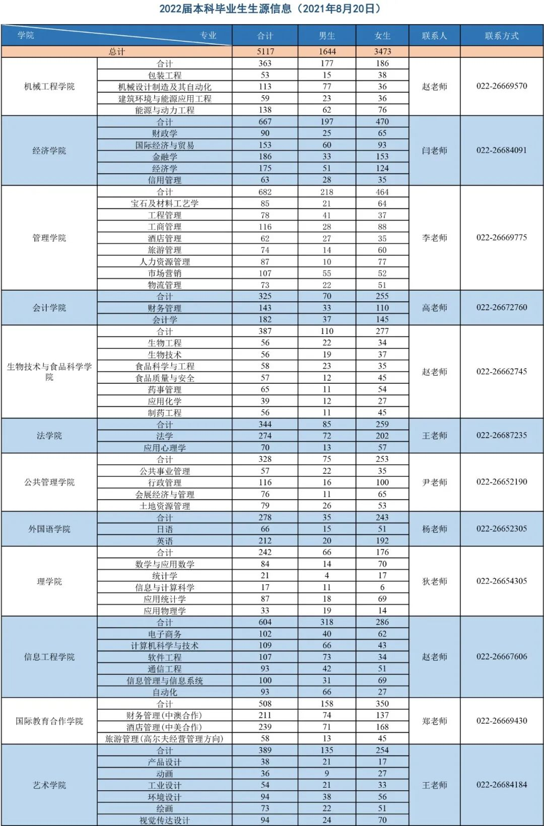
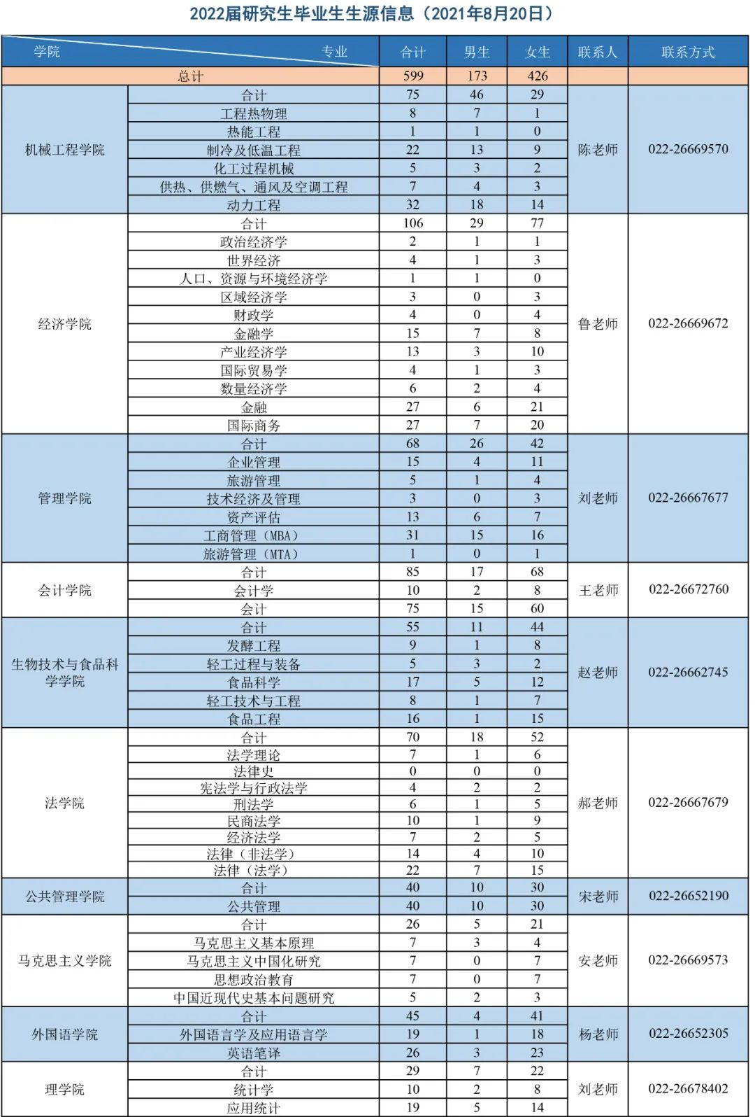
序号 | 岗位名称 | 岗位类别 | 岗位描述 | 经验要求 | 工作方式 | 学历 | 意向学院 （可多选） | 意向专业 （可多选） | 福利待遇（400字以内） | 招聘人数 | 最低月薪/元 | 最高月薪/元

注意：
1、表中所有列均需填写，其中岗位类别、经验要求、学历均有下拉菜单，请在下拉菜单中选择相应内容，无需自行填写。
2、意向学院及意向专业请根据生源信息填写，可多选，注意区别研究生与本科生。
3、岗位描述如需折行在网页中显示，请自行在表格中折行。
4、福利待遇项目填写时，请在400字以内。
5、最低薪资与最高薪资两列，如薪资面议，则不填写此两列；如有相应薪资且无上下浮动，则两列填写相同的数字。
6、如单位有多个岗位，请所有列重复填写，勿做合并单元格或不填写。

生源信息：

